상품제안서
캠브리트 C타입 4포트허브 | 상품코드: S26056

 |  |  |  |  |  |  | 02-713-8555 | www.synergygift.co.kr
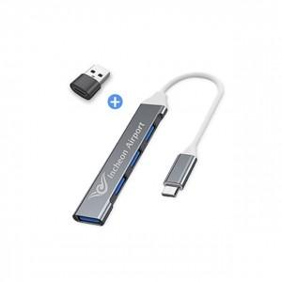 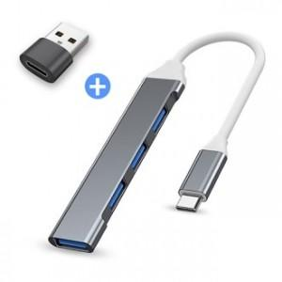

【상세/제작정보】

【인쇄/포장옵션】 | 레이저 / 시판박스

【공급단가】 | 수량 | 50~ | 100~ | 500~ | 1,000~ | 2,000~
*VAT별도 | 단가 | 7,480원 | 7,020원 | 6,760원 | 6,500원 | 6,240원

【상품 URL】 | https://www.synergygift.co.kr:443/src/goods_detail.php?gdno=26056

